Target - Residuos por año
2.62 RESIDUOS SÓLIDOS MUNICIPALES GENERADOS EN LA PROVINCIA DE LIMA, SEGÚN DISTRITO, 2003-2020
(Toneladas)

Distrito | 2003 | 2004 | 2005 | 2006 | 2007 | 2008 | 2009 | 2010 | 2011 | 2012 | 2013 | 2014 | 2015 | 2016 | 2017 | 2018 | 2019 | 2020
Chorrillos | 60074 | 60985 | 57509 | 60004 | 55373 | 60345 | 78204 | 79124 | 82458 | 78467 | 80189 | 80086 | 81797 | 83508 | 98225 | 100796 | 104314 | 98994
Los Olivos | 89305 | 84976 | 76351 | 79887 | 82938 | 93179 | 96521 | 98017 | 95669 | 88647 | 101255 | 103730 | 111487 | 114235 | 116293 | 132104 | 128451 | 129512
San Juan de Miraflores | 96014 | 91211 | 79535 | 82843 | 89966 | 80341 | 85869 | 86675 | 89633 | 95308 | 97170 | 99044 | 100921 | 102788 | 104285 | 163874 | 167792 | 164758
Villa El Salvador | 80048 | 75479 | 73763 | 77986 | 60243 | 83149 | 86863 | 88653 | 97918 | 100952 | 107624 | 110918 | 114273 | 117678 | 120074 | 145718 | 148907 | 150185
Villa María del Triunfo | 73510 | 72454 | 64926 | 68302 | 66150 | 81005 | 84196 | 85674 | 87020 | 89448 | 91931 | 94100 | 96657 | 99240 | 187905 | 193382 | 178141 | 180263
Nota: Se ha obtenido la estimación de los residuos sólidos generados por los distritos de la Provincia de Lima para el año 2020, en base a la información consignada en las Ordenanzas Municipales Distritales publicadas en el Diario Oficial "El Peruano", utilizada como base para el cálculo de las tasas de los arbitrios municipales en el año 2020. Asimismo, en otros casos se ha considerado el incremento del 1% con respecto a la generación per cápita del año base, hasta determinar la generación per cápita del año 2020, de acuerdo a lo establecido por el Centro Panamericano de Ingeniería Sanitaria y Ambiental (CEPIS); los datos no incluyen la generación de desmonte. Información extraída de las separatas legales publicadas por las Municipalidades Distritales en el diario oficial "El Peruano".
Fuente: Municipalidad Metropolitana de Lima - Gerencia de Servicios a la Ciudad y Gestión Ambiental - Sub-Gerencia de Gestión
Ambiental - División de Gestión de Residuos Sólidos.

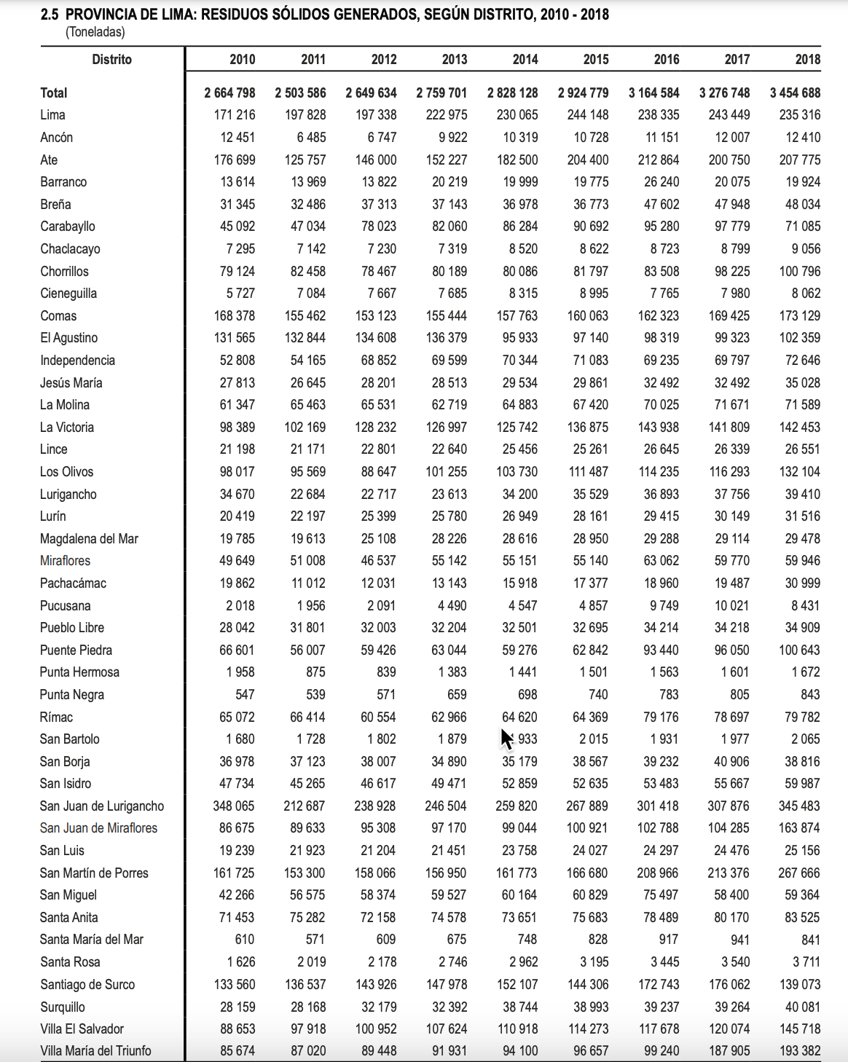

 |  |  |  |  |  |  |  |  |  |  |  |  |  |  |  |  |  |  | Fuente
 |  |  |  |  |  |  |  |  |  |  |  |  |  |  |  |  |  |  | https://www.inei.gob.pe/media/MenuRecursivo/publicaciones_digitales/Est/Lib1714/Libro.pdf
 |  |  |  |  |  |  |  |  |  |  |  |  |  |  |  |  |  |  | pag 39

 |  |  |  |  |  |  |  |  |  |  |  |  |  |  |  |  |  |  | 2019 lo incluye este otro reporte
 |  |  |  |  |  |  |  |  |  |  |  |  |  |  |  |  |  |  | https://www.inei.gob.pe/media/MenuRecursivo/publicaciones_digitales/Est/Lib1847/libro.pdf
 |  |  |  |  |  |  |  |  |  |  |  |  |  |  |  |  |  |  | pag 39

 |  |  |  |  |  |  |  |  |  |  |  |  |  |  |  |  |  |  |  | Fuente
 |  |  |  |  |  |  |  |  |  |  |  |  |  |  |  |  |  |  |  | https://www.inei.gob.pe/media/MenuRecursivo/publicaciones_digitales/Est/Lib1140/cap05.pdf
 |  |  |  |  |  |  |  |  |  |  |  |  |  |  |  |  |  |  |  | Pag 12

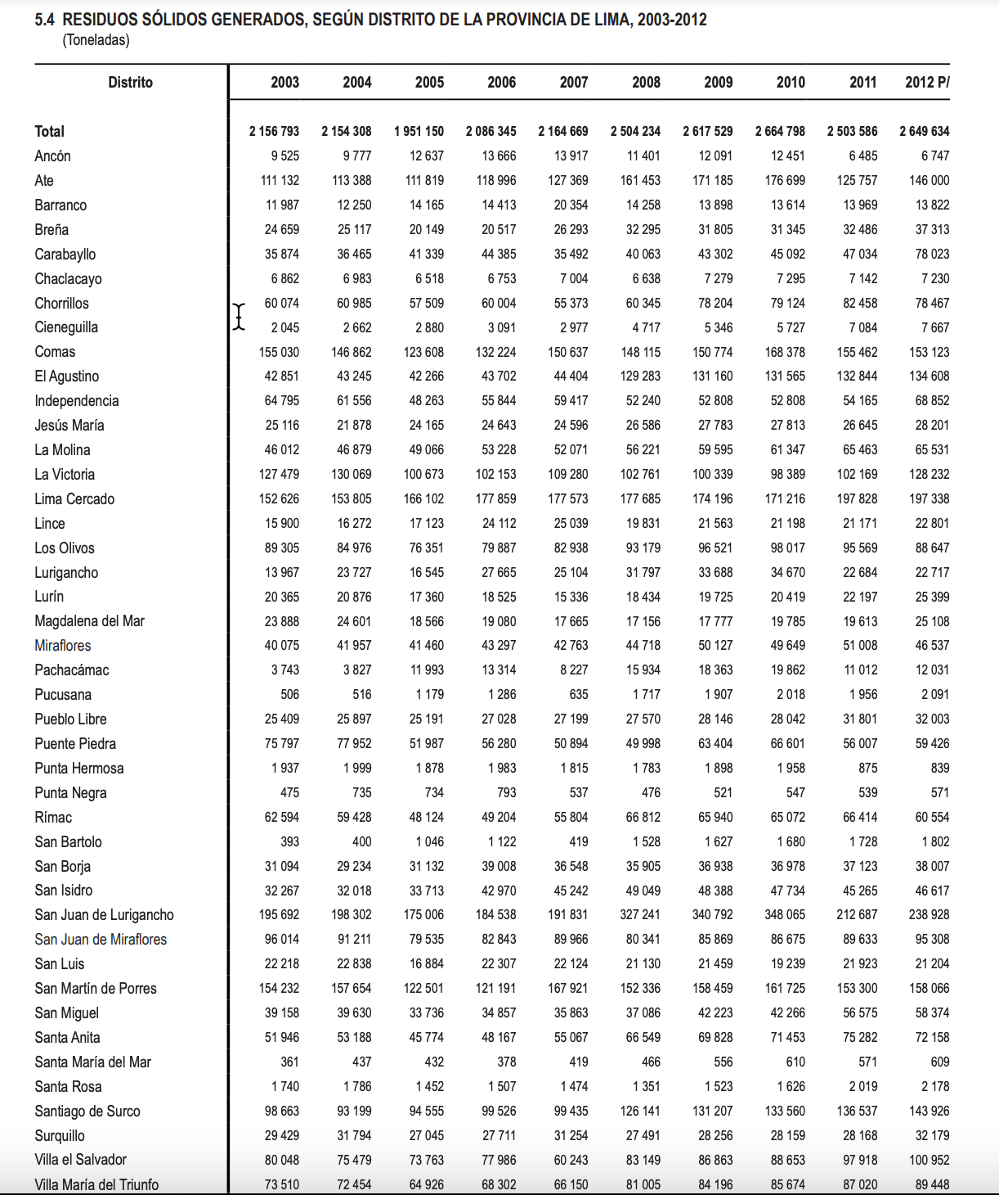

ver adicional
https://www.inei.gob.pe/media/MenuRecursivo/publicaciones_digitales/Est/Lib1760/libro.pdf

